خودرو
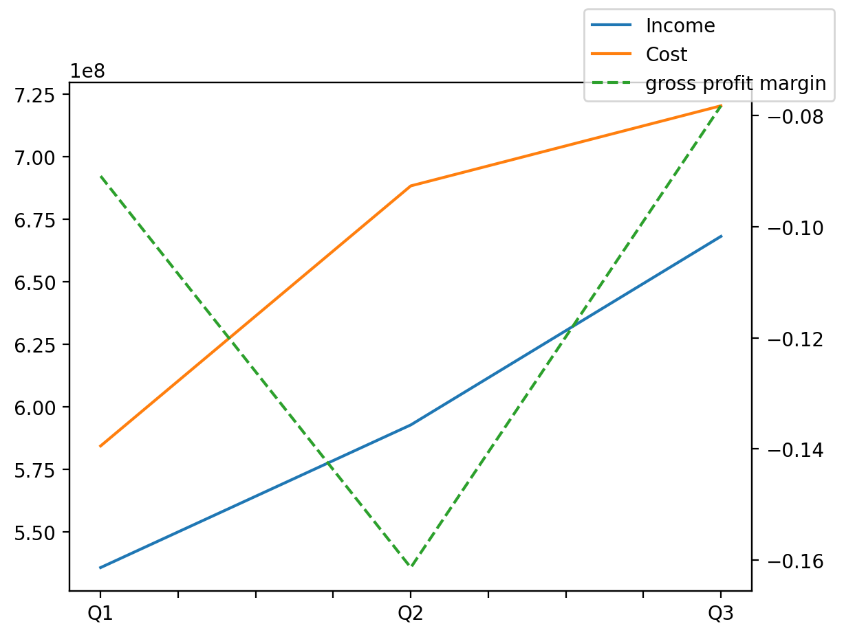
140214011401 | Q1 | Q2 | Q3 | Y | Q4 | Q2 / Q1 | Q3 / Q2
درآمد های عملیاتی | 535606884 | 592692950 | 668142103 |  |  | 0.10658202444 | 0.12729888722
بهای تمام شده | -584274328 | -688342198 | -720394449 |  |  | 0.17811473997 | 0.046564413882
سود(زیان)ناخالص | -48667444 | -95649248 | -52252346 |  |  | 0.96536411487 | -0.45370876308
هزینه های عمومی اداری فروش | -24066044 | -24316731 | -26490595 |  |  | 0.010416626846 | 0.089397871778
سود(زیان)عملیاتی | -75329562 | -122917828 | -49605175 |  |  | 0.63173427187 | -0.5964362875
سایر درآمدهای غیر عملیاتی | 1653935 | 918589 | 1501197 |  |  | -0.44460392942 | 0.63424229988
سود(زیان)خالص | -91302114 | -140694452 | -69360881 |  |  | 0.54097693729 | -0.50701054651
مواد مستقیم مصرفی | 366070612 | 424512185 | 400069211 |  |  | 0.1596456287 | -0.057578969141
سربارتوليد | 46226251 | 40834739 | 41785287 |  |  | -0.1166331226 | 0.0232779252

